หน้าปก
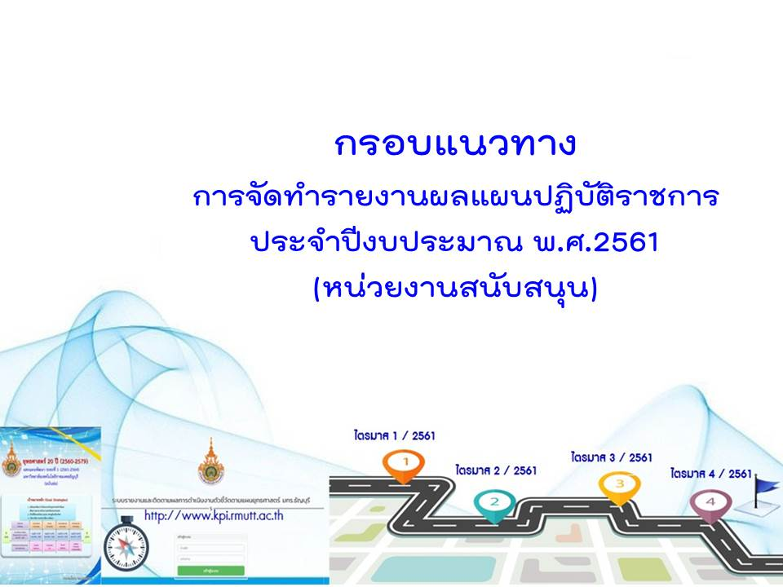

1.ตาราง กราฟ QQ
ระบุชื่อหน่วยงานสนับสนุน...............................................
สรุปข้อมูลผลการดำเนินงานตามแผนปฏิบัติราชการ ประจำปีงบประมาณ พ.ศ. 2561
เปรียบเทียบผลการดำเนินงานไตรมาส.............กับ แผนการดำเนินงานไตรมาส.................... ( Q - Q )

การประเมินผลการดำเนินงานไตรมาส ......... สรุปจากตัวชี้วัดจำนวนทั้งสิ้น...............ตัวชี้วัด มีจำนวนตัวชี้วัดที่ดำเนินการแล้ว บรรลุเป้าหมาย ........ตัวชี้วัด คิดเป็นร้อยละ .......... ไม่บรรลุเป้าหมาย ................ ตัวชี้วัด คิดเป็นร้อยละ .............. รายละเอียดปรากฎ ตามตารางแสดงผลดังนี้
4 ยุทธศาสตร์ (สายสนับสนุน) | แผน |  |  |  |  |  |  | ค่าคะแนน ถ่วงน้ำหนัก แต่ละยุทธศาสตร์ |  | วิเคราะห์ตำแหน่ง การดำเนินงาน (โดยเทียบให้ ทุกยุทธ์ศาสตร์ มีคะแนนเต็ม 5)
 |  | บรรลุเป้าหมาย |  | ไม่บรรลุเป้าหมาย |  | ยังไม่ได้ดำเนินการ
 | ตัวชี้วัด | ตัวชี้วัด |  | ตัวชี้วัด |  | ตัวชี้วัด |  | คะแนน เต็ม | ผลการ ดำเนินงาน
 |  | จำนวน | ร้อยละ | จำนวน | ร้อยละ | จำนวน | ร้อยละ
1. การบริหารคน | 0 |  | #DIV/0! |  | #DIV/0! |  | #DIV/0! |  |  | #DIV/0!
2. การบริหารงาน | 0 |  | #DIV/0! |  | #DIV/0! |  | #DIV/0! |  |  | #DIV/0!
3. การบริหารเงิน | 0 |  | #DIV/0! |  | #DIV/0! |  | #DIV/0! |  |  | #DIV/0!
4. การพัฒนางาน | 0 |  | #DIV/0! |  | #DIV/0! |  | #DIV/0! |  |  | #DIV/0!
รวม | 0 | 0 | #DIV/0! | 0 | #DIV/0! | - | #DIV/0! | 0.00 | 0.00
ระบุชื่อหน่วยงานสนับสนุน...............................................
ผลการวิเคราะห์ตำแหน่งการดำเนินงานตามตัวชี้วัดของแผนปฏิบัติราชการ ประจำปีงบประมาณ พ.ศ.2561
เปรียบเทียบผลการดำเนินงานไตรมาส.............กับ แผนการดำเนินงานไตรมาส.................... ( Q - Q ) |  |  |  |  |  |  |  |  |  |  | .

1. การบริหารคน

5

 |  |  |  |  |  |  |  |  |  |  |  | ไตรมาส........เดือน (.....................................)
 |  |  |  |  |  |  |  |  |  |  |  | #DIV/0!
 |  |  |  |  |  |  |  |  |  |  |  | #DIV/0!
 |  |  |  |  |  |  |  |  |  |  |  | #DIV/0!
 |  |  |  |  |  |  |  |  |  |  |  | #DIV/0!

2. การบริหารงาน
4. การพัฒนางาน
5
5

5
3. การบริหารเงิน

3.ตาราง กราฟ QY
ระบุชื่อหน่วยงานสนับสนุน...............................................
สรุปข้อมูลผลการดำเนินงานตามแผนปฏิบัติราชการ ประจำปีงบประมาณ พ.ศ. 2561
เปรียบเทียบผลการดำเนินงานไตรมาส............ กับ แผนการดำเนินงานประจำปี 2560 ( Q - Y )
ระหว่างวันที่..........เดือน...................พ.ศ. ............... - วันที่..........เดือน...................พ.ศ. ...............

การประเมินผลการดำเนินงานไตรมาส ......... สรุปจากตัวชี้วัดจำนวนทั้งสิ้น...............ตัวชี้วัด มีจำนวนตัวชี้วัดที่ดำเนินการแล้ว บรรลุเป้าหมาย ........ตัวชี้วัด คิดเป็นร้อยละ.......... ไม่บรรลุเป้าหมาย................ ตัวชี้วัด คิดเป็นร้อยละ .............. รายละเอียดปรากฎตามตารางแสดงผลดังนี้
4 ยุทธศาสตร์ (สายสนับสนุน) | แผน | ผลการดำเนินงานตามตัวชี้วัด |  |  |  |  |  |  |  | ค่าคะแนนถ่วงน้ำหนัก แต่ละยุทธศาสตร์ |  | วิเคราะห์ตำแหน่ง การดำเนินงาน (โดยเทียบให้ ทุกยุทธ์ศาสตร์ มีคะแนนเต็ม 5)
 |  | รอบ | บรรลุเป้าหมาย |  |  | ไม่บรรลุเป้าหมาย |  | ยังไม่ได้ดำเนินการ
 | ตัวชี้วัด |  | ตัวชี้วัด |  |  | ตัวชี้วัด |  | ตัวชี้วัด |  | คะแนน เต็ม | ผลการ ดำเนินงาน

 |  |  | จำนวน | ร้อยละ | จำนวน | จำนวน | ร้อยละ | จำนวน | ร้อยละ
1. การบริหารคน | 0 | 3 เดือน |  | #DIV/0! |  |  | #DIV/0! |  | #DIV/0! |  |  | #DIV/0!
 | 0 | 6 เดือน |  | #DIV/0! | 5 |  | #DIV/0! |  | #DIV/0! |  |  | #DIV/0!
 | 0 | 9 เดือน |  | #DIV/0! |  |  | #DIV/0! |  | #DIV/0! |  |  | #DIV/0!
 | 0 | 12 เดือน |  | #DIV/0! |  |  | #DIV/0! |  | #DIV/0! |  |  | #DIV/0!
2. การบริหารงาน | 0 | 3 เดือน |  | #DIV/0! |  |  | #DIV/0! |  | #DIV/0! |  |  | #DIV/0!
 | 0 | 6 เดือน |  | #DIV/0! |  |  | #DIV/0! |  | #DIV/0! |  |  | #DIV/0!
 | 0 | 9 เดือน |  | #DIV/0! |  |  | #DIV/0! |  | #DIV/0! |  |  | #DIV/0!
 | 0 | 12 เดือน |  | #DIV/0! |  |  | #DIV/0! |  | #DIV/0! |  |  | #DIV/0!
3. การบริหารเงิน | 0 | 3 เดือน |  | #DIV/0! |  |  | #DIV/0! |  | #DIV/0! |  |  | #DIV/0!
 | 0 | 6 เดือน |  | #DIV/0! |  |  | #DIV/0! |  | #DIV/0! |  |  | #DIV/0!
 | 0 | 9 เดือน |  | #DIV/0! |  |  | #DIV/0! |  | #DIV/0! |  |  | #DIV/0!
 | 0 | 12 เดือน |  | #DIV/0! |  |  | #DIV/0! |  | #DIV/0! |  |  | #DIV/0!
4. การพัฒนางาน | 0 | 3 เดือน |  | #DIV/0! |  |  | #DIV/0! |  | #DIV/0! |  |  | #DIV/0!
 | 0 | 6 เดือน |  | #DIV/0! |  |  | #DIV/0! |  | #DIV/0! |  |  | #DIV/0!
 | 0 | 9 เดือน |  | #DIV/0! |  |  | #DIV/0! |  | #DIV/0! |  |  | #DIV/0!
 | 0 | 12 เดือน |  | #DIV/0! |  |  | #DIV/0! |  | #DIV/0! |  |  | #DIV/0!
รวม | 0 | 3 เดือน | 0 | #DIV/0! |  | 0 | #DIV/0! | 0 | #DIV/0! | 0.00
 | 0 | 6 เดือน | 0 | #DIV/0! |  | 0 | 39.14 | 0 | #DIV/0! | 0.00
 | 0 | 9 เดือน | 0 | #DIV/0! |  | 0 | #DIV/0! | 0 | #DIV/0! | 0.00
 | 0 | 12 เดือน | 0 | #DIV/0! |  | 0 | #DIV/0! | 0 | #DIV/0! | 0.00
หมายเหตุ : การประเมินผลใช้ระบบการประเมินของ กพร.
ระบุชื่อหน่วยงานสนับสนุน...............................................
ผลการวิเคราะห์ตำแหน่งการดำเนินงานตามตัวชี้วัดของแผนปฏิบัติราชการ ประจำปีงบประมาณ พ.ศ.2561
เปรียบเทียบผลการดำเนินงานไตรมาส............ กับ แผนการดำเนินงานประจำปี 2560 ( Q - Y )
ระหว่างวันที่..........เดือน...................พ.ศ. ............... - วันที่..........เดือน...................พ.ศ. ...............

1. การบริหารคน
5
 |  |  |  |  |  |  |  |  |  |  |  |  |  | 1 | 2 | 3 | 4
 |  |  |  |  |  |  |  |  |  |  |  |  | ไตรมาส 1 (1 ต.ค. 60 - 31 ธ.ค. 60) | #DIV/0! | #DIV/0! | #DIV/0! | #DIV/0!
 |  |  |  |  |  |  |  |  |  |  |  |  | ไตรมาส 2 (1 ต.ค. 60 - 31 มี.ค. 61) | #DIV/0! | #DIV/0! | #DIV/0! | #DIV/0!
 |  |  |  |  |  |  |  |  |  |  |  |  | ไตรมาส 3 (1 ต.ค. 60 - 30 มิ.ย. 61) | #DIV/0! | #DIV/0! | #DIV/0! | #DIV/0!
 |  |  |  |  |  |  |  |  |  |  |  |  | ไตรมาส 4 (1 ต.ค. 60 - 30 ก.ย. 61) | #DIV/0! | #DIV/0! | #DIV/0! | #DIV/0!

2. การบริหารงาน
5
5

5
3. การบริหารเงิน

